Sheet1
評估

蔬菜的分類

 |  | A. 花類 | B. 瓜果類

 |  | C. 球莖類 | D. 塊莖

 | 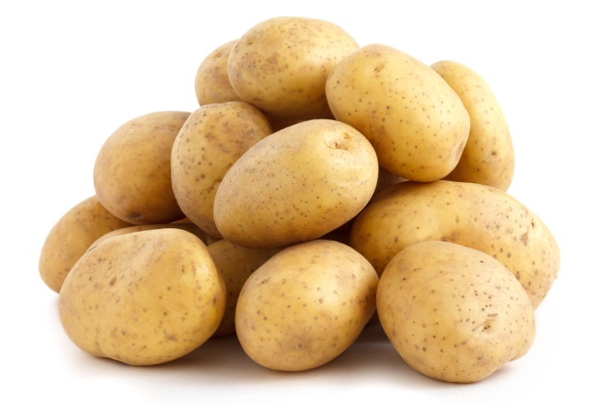 馬鈴薯 |  | 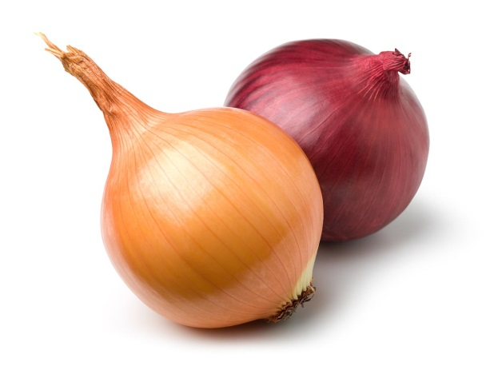 洋蔥

 | 上圖屬於哪個 食用部分？ |  | 上圖屬於哪個 食用部分？

 | 試一試！ |  | 試一試！

 | 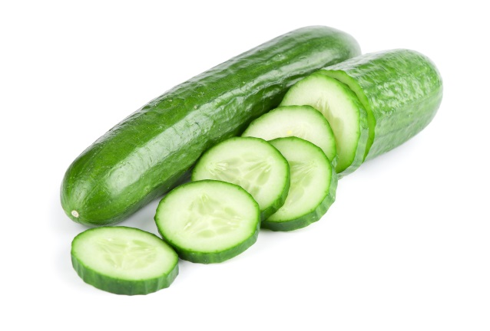 青瓜 |  | 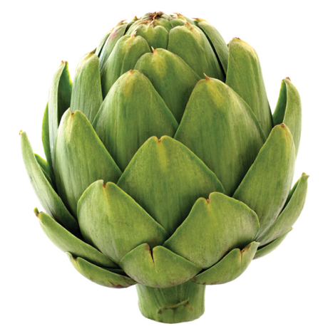 朝鮮薊

 | 上圖屬於哪個 食用部分？ |  | 上圖屬於哪個 食用部分？

 | 試一試！ |  | 試一試！

